Tvorba grafu
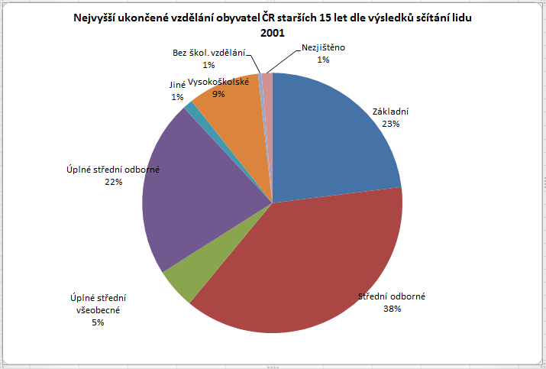
Grafy

Údaje vypočítané v tabulkách jsou přehlednější, pokud je zobrazíme v grafech.

Typy grafů

Sloupcový
Zobrazuje údaje platné ve stejné době.
Např. počet obyvatel měst v určitém roce, cena benzínu zjištěná na benzínových stanicích ve stejném dni, výše nezaměstnanosti v regionech, cena stejného zboží v určitém měsíci, atd.
Příklad
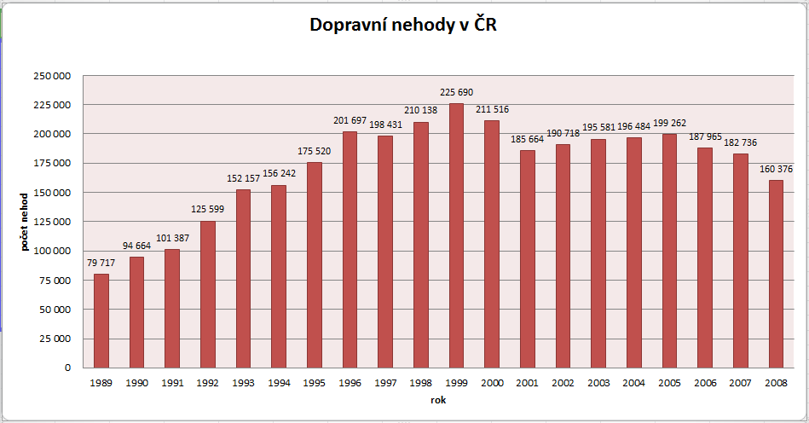

Spojnicový
Zobrazuje nějaký časový vývoj nebo trend
Např. vývoj ceny nafty, průběh teplot během roku, vývoj kurzu koruny k euru atd.
Příklad
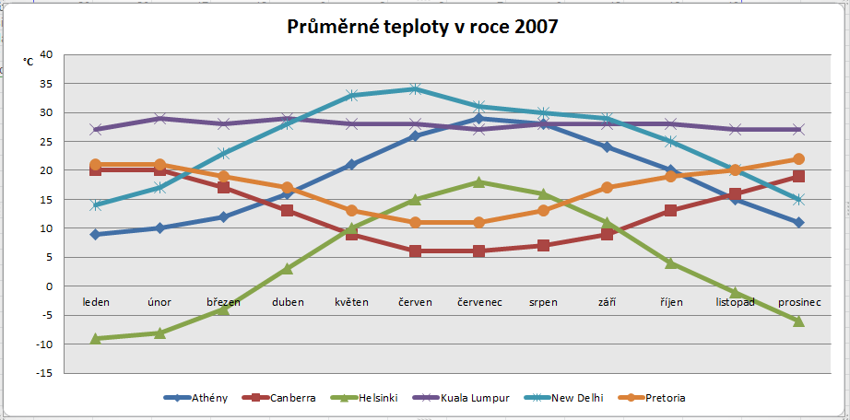

Výsečový
Zobrazuje údaje, které dohromady dávají celek nebo 100 %.
Např. sledovanost televizí, zastoupení politických stran v parlamentu, vzdělání obyvatel atd.
Příklad

Postup při tvorbě grafů
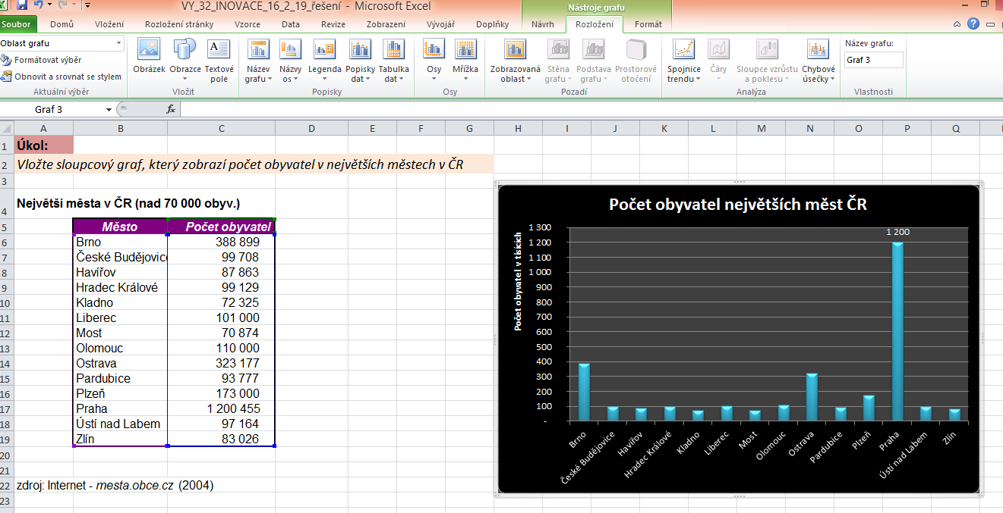
Postup při tvorbě grafu

1. | zvolíme vhodný typ grafu

2. | označíme oblast buněk pro tvorbu grafu - nestačí označit poze čísla, je nutné označit i záhlaví sloupců a řádků v tabulce

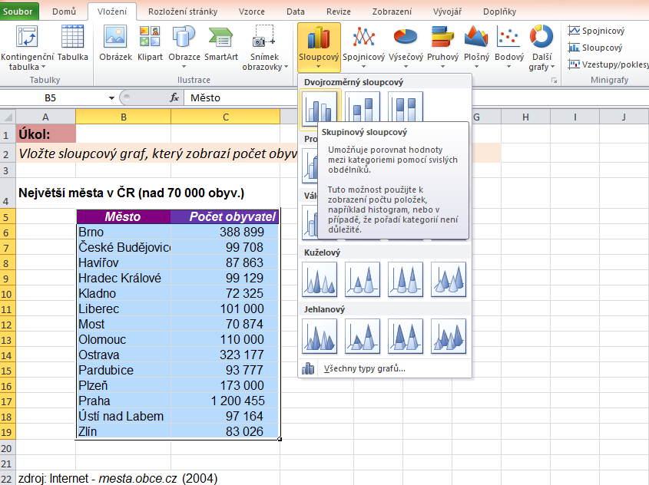
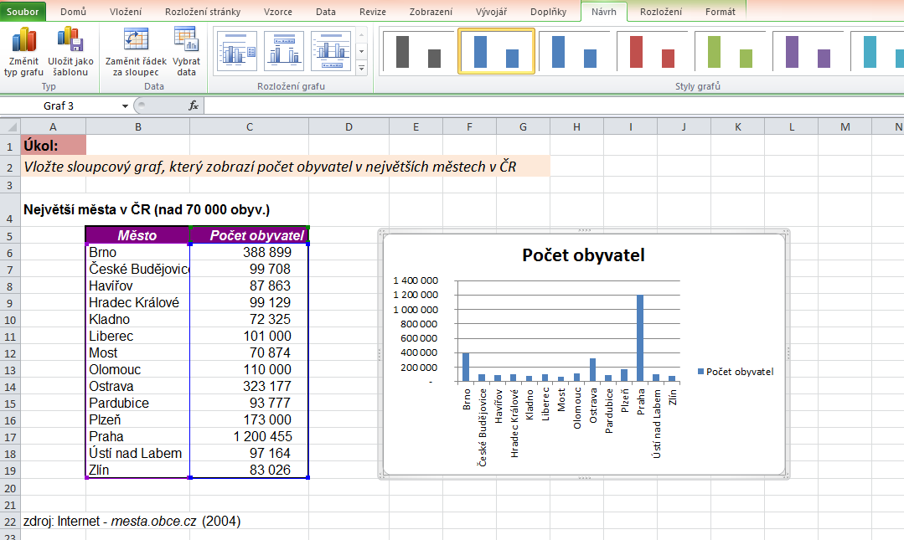

3. | upravíme graf - název grafu, popisky os, legendu, rozložení os, atd.
 | Úpravy provádíme na kartě nástroje grafu

Sloupcový
Úkol:
Vložte sloupcový graf, který zobrazí počet obyvatel v největších městech v ČR

Největší města v ČR (nad 70 000 obyv.)

 | Město | Počet obyvatel
 | Brno | 388,899
 | České Budějovice | 99,708
 | Havířov | 87,863
 | Hradec Králové | 99,129
 | Kladno | 72,325
 | Liberec | 101,000
 | Most | 70,874
 | Olomouc | 110,000
 | Ostrava | 323,177
 | Pardubice | 93,777
 | Plzeň | 173,000
 | Praha | 1,200,455
 | Ústí nad Labem | 97,164
 | Zlín | 83,026

zdroj: Internet - mesta.obce.cz (2004)

Spojnicový
Úkol:
Vložte spojnicový graf, který zobrazí průběh teplot v Praze a na Sněžce

Roční průběh teplot vzduchu (průměr za období 1901–1950)

údaje jsou uvedeny ve °C | leden | únor | březen | duben | květen | červen | červenec | srpen | září | říjen | listopad | prosinec
Praha (197 m n. m.) | -0.6 | 0.4 | 4.4 | 8.9 | 14.5 | 17.4 | 19.3 | 18.3 | 14.7 | 9.2 | 4 | 0.6
Sněžka (1602 m n. m.) | -7.5 | -7.2 | -5.1 | -1.8 | 3.2 | 6.2 | 8.1 | 7.8 | 5.1 | 0.8 | -3.6 | -5.9

Výsečový
Úkol:
Vložte výsečový graf, který zobrazí výsledky voleb 2013 do Poslanecké sněmovny.

 | Počet křesel
ČSSD | 50
ANO | 47
KSČM | 33
TOP 09 | 26
ODS | 16
Úsvit | 14
KDU-ČSL | 14

